Sheet1
주제 | 내용 | 터미널/코드/파일 | 작성 코드 위치 | 작성
Django-backend | 즉, 이미 만들어져있는 프로젝트를 가져온다! | 터미널 |  | git clone https://github.com/csy1204/djangobackend.git
Django-backend | 폴더 안으로 들어간다 | 터미널 |  | cd django-backend
가상환경 | 가상환경 생성 | 터미널 |  | python -m venv myvenv
가상환경 | 가상환경 실행 | 터미널 |  | source myvenv/Scripts/activate
django 설치 | 설치 | 터미널 |  | pip install django
django restframework 설치 | 설치 | 터미널 |  | pip install djangorestframework
django-cors-headers 설치 | 설치 | 터미널 |  | pip install django-cors-headers
migrations | django migrations를 해준다 | 터미널 |  | python manage.py makemigrations
migrate | django migrate를 해준다 | 터미널 |  | python manage.py migrate
runserver | 서버를 키기 | 터미널 |  | python manage.py runserver
터미널 바꾸기 | 새로운 터미널 생성 | 터미널 |  | 터미널 생성
react 설치 | django 프로젝트 폴더 위치로 경로 설정 | 터미널 |  | cd ..
react 설치 | react 설치 | 터미널 |  | npx create-react-app reactfrontend
파일 경로 변경 | reactfrontend 경로로가기 | 터미널 |  | cd reactfrontend
react 실행 | react 실행 | 터미널 |  | npm start
서버끄기 | 하나의 패키지 설치를 위해서 일단 서버 종료 | 터미널 |  | 컨트롤 C 같이 누르기
패키지 설치 | axios 패키지 설치(python의 requests와 같은 느낌) | 터미널 |  | npm install axios
fix하기 | found high severity vulnerability 나오면npm audit fix하기 | 터미널 |  | npm audit fix
react 실행 | npm start | 터미널 |  | npm start
App.js 바꾸기 | header 8번 줄 부터 21번 줄까지 삭제 | 코드 | App.js | 해더 삭제
App.js 바꾸기 | import logo from './logo.svg'; 삭제 | 코드 | App.js | 임포트 삭제
src 폴더안에 api.js 생성 | src 폴더 안에 api.js 생성 | 파일 생성 | api.js | 파일 생성
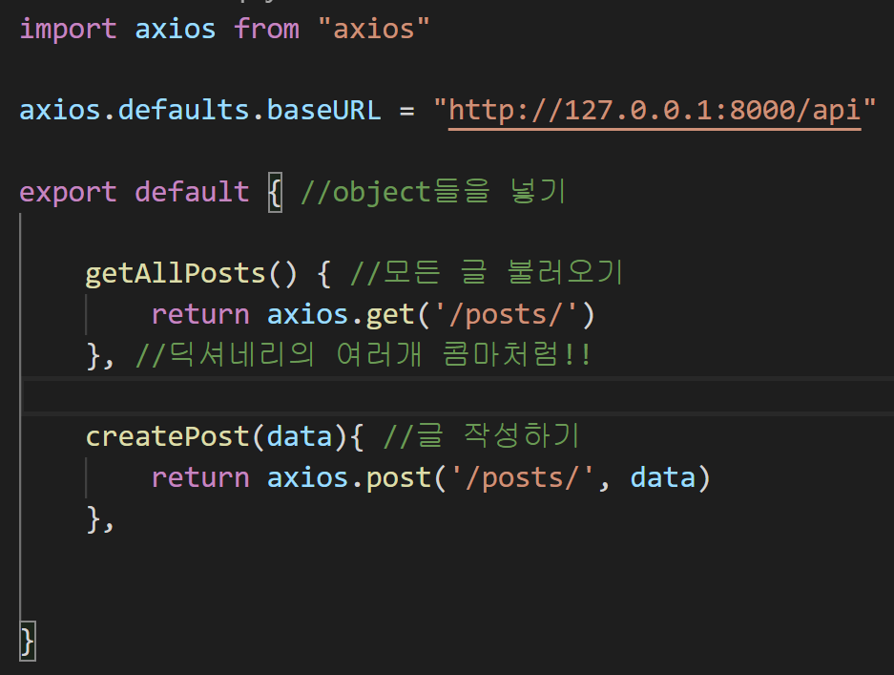
axios git에 가서 보면 설명이 나와있음 | 코드 작성 | 코드 | api.js
api.js axios 설정 | api 통신을 가능하게 만들려고 axios 설정 | 코드 | api.js

input과 textarea 집어넣기 | 코드 작성 | 코드 | App.js | <div className="PostSection"> //7번줄 <divclassName="App"> 밑에 <h2>대나무 숲 글 작성하기</h2> <input /> <textarea /> </div> <div className="ViewSection"> </div> //14번줄
function을 class로 변경 | 변경하기 | 코드 | App.js | class App extends React.Component { //클래스로 바꿈 (4번줄) constructor(props){ //이거 국룰 super(props) //이것도 국룰 this.state = { //이것도 국룰 title: '', //input의 제목! content: '', } } render(){ return ( <div className="App"> <div className="PostSection"> <h2>대나무 숲 글 작성하기</h2> <input /> <textarea /> </div> <div className="ViewSection"> </div> </div> ); } } (28번줄)
변할 경우의 함수를 선언 | handlingChange | 코드 | App.js | handlingChange = (event) => { //13번줄에(삽입) this.setState({title: event.target.value}) }
JSX 수정 | <h2>밑에 작성 | 코드 | App.js

handlingChange 함수 변경 | 깔금한 변환 코딩 1번째 방법 | 코드 | App.js

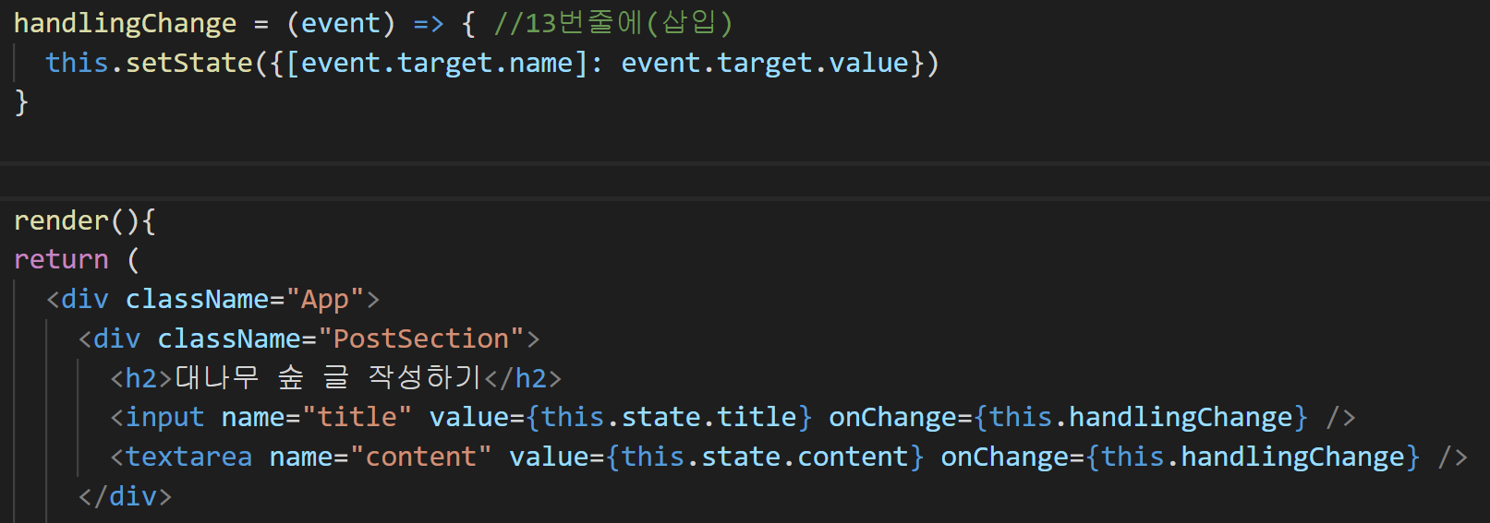
handlingChange 함수 변경 | 깔금한 변환 코딩 2번째 방법(우리가 이용할) | 코드 | App.js

form 을 만듬 | 전송하기 위해서는 form을 만들어야됨! | 코드 | App.js
 | button도 추가적으로 만듬
 | form 안에 onSubmit을 작성!

handlingSubmit 함수를 만듬 | form을 제출했을 때, 일어나는 것을 작성하기! | 코드 | App.js

api.js에서 끌고오기 | api에 적은 createPost함수를 가져오기위해서 넣는다 | 코드 | App.js

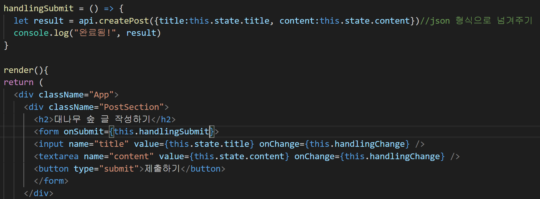
handlingSubmit 함수 작성 | handlingSubmit 함수안에 api.js에 적용한 함수를 가져온다 | 코드 | App.js
 | json으로 작성해서 넣는다
 | form에 있는 onSubmit안에 this.함수를 넣는다

handlingSubmit 함수 작성 | submit을 하면 새로고침이됨!! 그것을 없애기 위해서 막음! | 코드 | App.js
 | event.preventDefault() event 기능 -> 막는다!
 | submit할 때 꼭 위에 함수 한다!! (Ajax느낌이야!!)

handlingSubmit 함수 작성 | 비동기를 동기 즉, submit가 완료되고 나타나게 만들기!! | 코드 | App.js
 | async와 await를 추가!

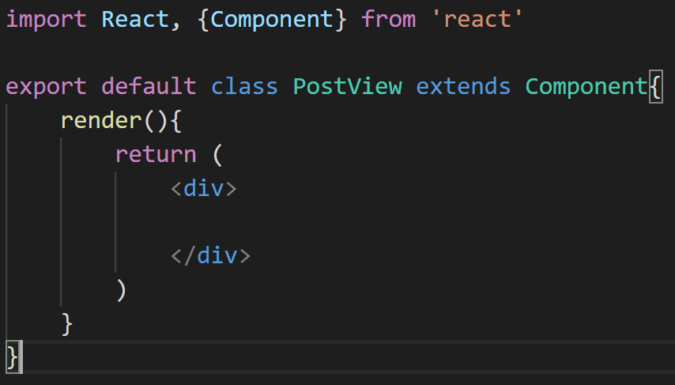
Components 폴더를 src 폴더 안에 생성 | Components 폴더를 src 폴더 안에 생성 | 폴더생성 | src 안에
Components 폴더 안에 PostView.js 생성 | Components 폴더 안에 PostView.js 생성 | 파일생성 | Components안
PostView.js안에 rcc 코드 작성 | 코드작성 | 코드 | PostView.js

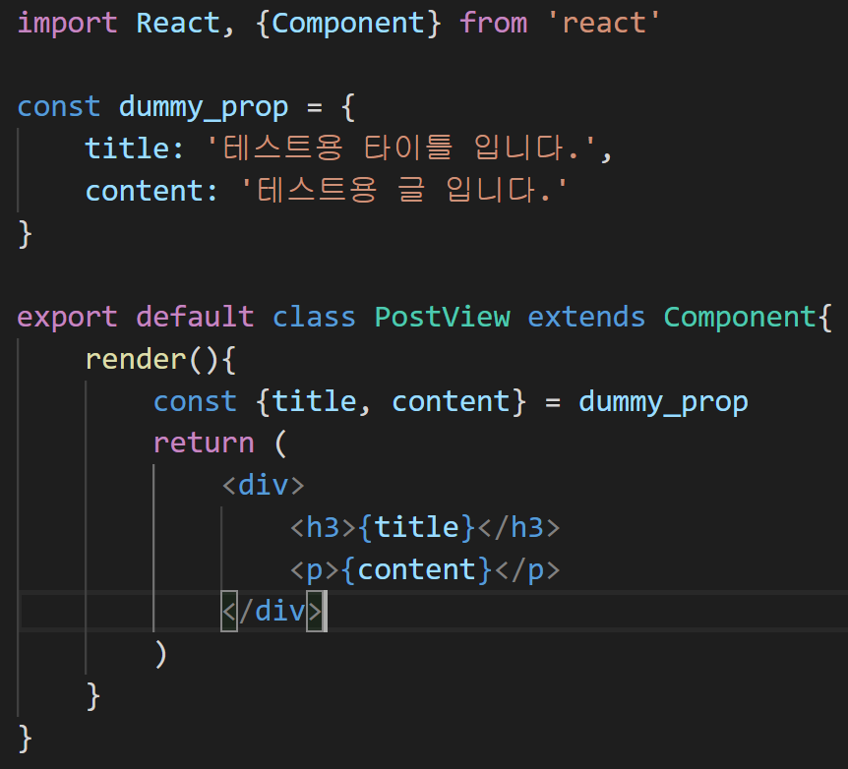
dummy_prop을 만들어줄다 | dummy_prop 초기화 후, {title, content}를 설정 | 코드 | PostView.js
 | h3 태그에는 title을 띄우고 p태그에는 content를 띄운다
 | dummy를 이용하는 이유는 테스트용으로 되는지 확인을 위해

import를 해준다 | PostView에 있는 PostView를 가져온다 | 코드 | App.js

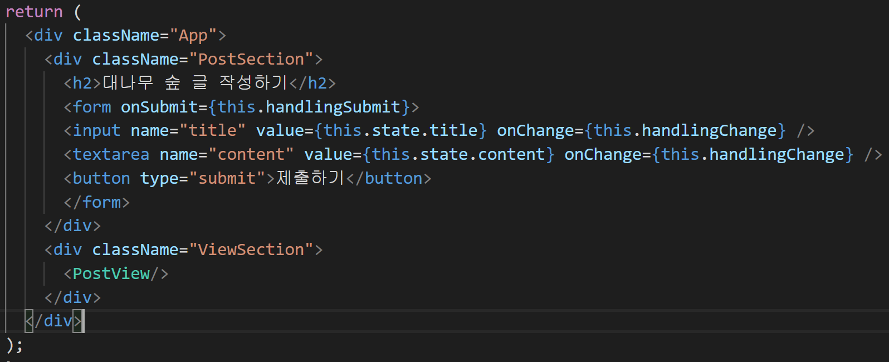
PostView 작성 | 태그로 PostView를 가져온다 | 코드 | App.js

componentDidMount 함수 | componentDidMount함수 작성 데이터요청일때는 이거 씀 | 코드 | App.js

getPosts 함수 작성 | api를 통해서 모든 게시글 가져오기!! | 코드 | App.js
 | 이걸 나중에 componentDidMount안에 넣을 것
 | _ 같은 변수는 input될 변수라고 생각! (국룰이래)

getPosts를 componentDidMount 추가 | getPosts를 componentDidMount 추가 | 코드 | App.js
 | 무언가가 추가되면!! (모든 사람기준으로)

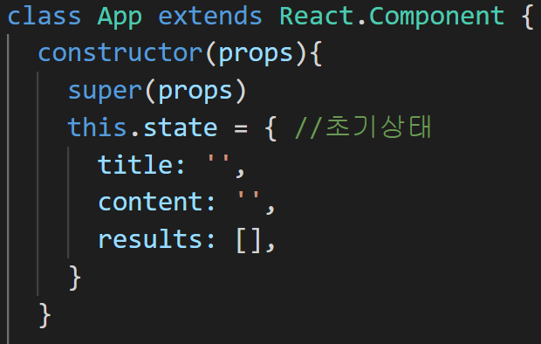
맨위에 있는 this.state | 맨 위에 있는 this.state를 빈 리스트로 초기설정 | 코드 | App.js

getPosts함수 수정 | getPosts()가 실행되면 상태를 변화 시킴! | 코드 | App.js
 | axios는 서버에 받은 데이터를 .data안에 넣어 놓고 있다

세계시간처럼 했던것을 | map 함수를 이용해서 전부다 가져오기! | 코드 | App.js

오류가남! | map을 찾을 수 없습니다 라는 오류가 나옴!! | 오류 | 페이지
 |  | 코드 | App.js

문제의 이유 | 문제는 _results.data가 문제다!! | 오류 | 설명
 | _results.data 상태가 아무것도 없다!! | 코드 | App.js
 | 데이터가 없어서 map을 할 수가 없다!!
 | 이유는 비동기 때문에 그렇다!!
 | api를 통해서 글을 가져오려면 통신을 해서 가져오는데!
 | 그것보다 보여지는게 더 빨라서 그렇게 된다!
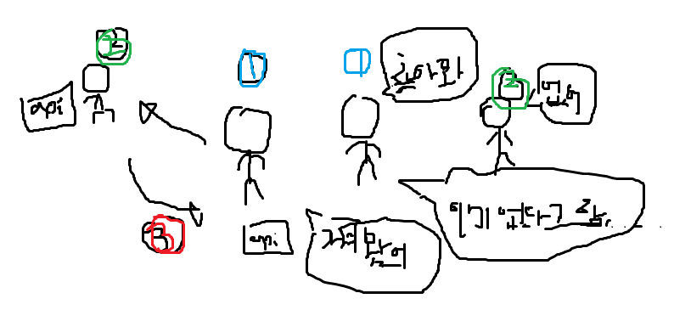

 | 이런느낌…

문제 해결 | async를 주고 await를 한다! | 코드 | App.js
 | api를 긁어오고 데이터를 받을 때까지 기다린다!!

key까지 추가하기! | 키까지 추가 | 코드 | App.js

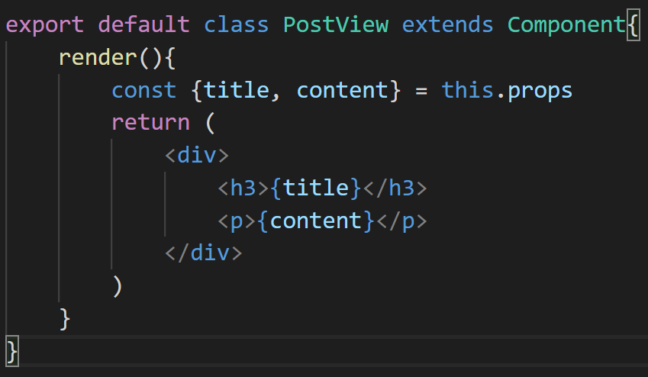
dummy말고 | props로 가져온다 | 코드 | PostView.js

나중을 위해서 id추가 | id = {post.id} | 코드 | App.js

refresh 바로 되게 만들기! | handlingSubmit을 수정! | 코드 | App.js
 | this.getPosts()함수를 이용해서 submit 됬을 때도 나도나게!!
 | this.setState를 이용해서 썻으니깐 지우는 형식으로!!
 | title:''랑 content:''를 설정

글 지우기! | button을 하나 만든다 | 코드 | App.js
 | 그안에 onClick을 하여 this.handlingDelete를 이용해서 삭제
 | 이제 handlingDelete 함수를 사용하러 가자!

api.js에 새로운 함수 추가 | api.js에 새로운 함수 추가 | 코드 | api.js

handlingDetele 함수 생성 | api.js에 있는 deletePost함수 가져오기! | 코드 | App.js
 | event가 일어났으니 그 일어난 녀석이 무엇인지를 받아오기

handlingDetele 함수 생성 | id를 받아와야되므로 button value를 id로 가져오기! | 코드 | App.js

div로 감싸기!! | div로 감싸기!! | 코드 | App.js

getPosts()이용 | 실시간으로 보여주기위해서! | 코드 | App.js

그런데 안된다 이유는 비동기 때문에!! | 실시간으로 보여주기위해서! | 코드 | App.js
 | await와 async 추가

꾸미기!!
Material-ui 이용하기! | https://material-ui.com | 사이트 |  | 설명
먼저 react를 꺼준다 | react를 꺼준다 | 터미널 |  | 컨트롤 + C
material-ui install 하기 | material-ui install 하기 | 터미널 |  | npm install @material-ui/core
font를 추가해주기 | <link rel="stylesheet" href="https://fonts.googleapis.com/css?family=Roboto:300,400,500,700&display=swap" /> <link rel="stylesheet" href="https://fonts.googleapis.com/icon?family=Material+Icons" /> | 코드 | public/index.html

다시 npm 실행 | npm 시작해준다! | 터미널 |  | npm start
 | 글씨체가 아주 조금 바꿔졌을 꺼야!!

Container import | Container를 추가해 준다! | 코드 | App.js

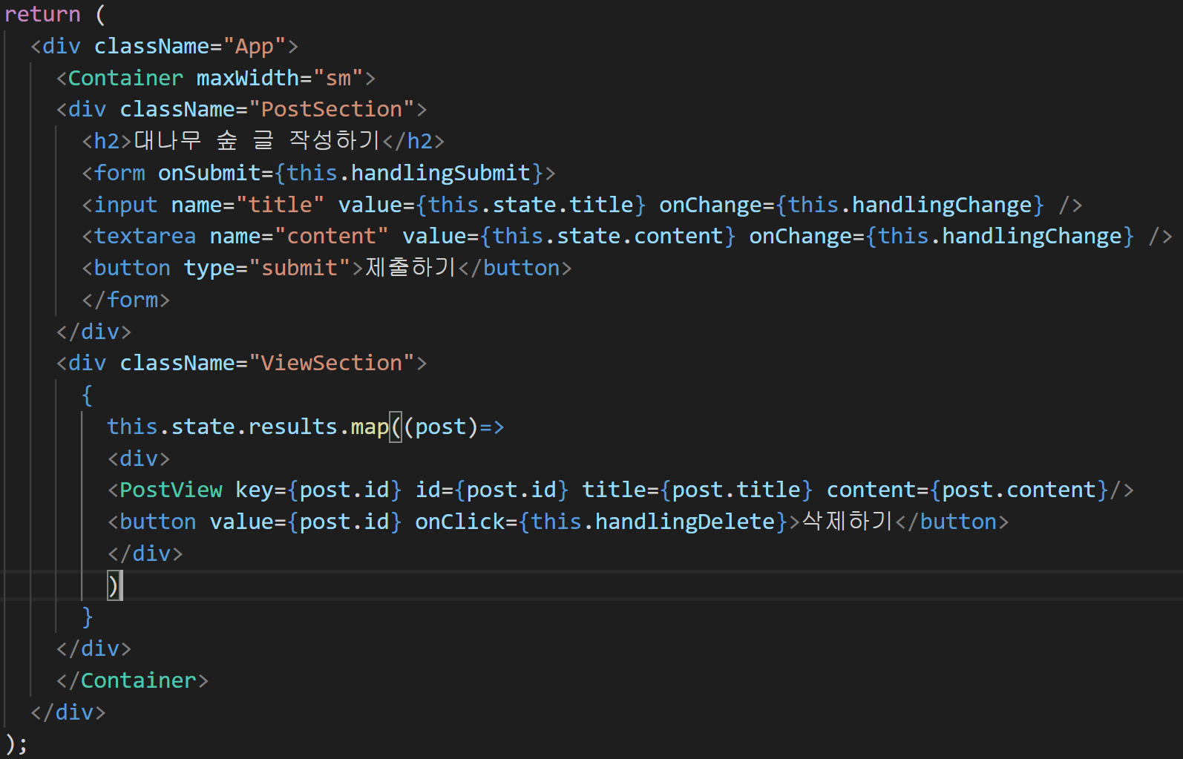
Container를 추가! | Container 태그를 추가 | 코드 | App.js
 | 그러고 "sm" "lg"로 바꿈

App.css에 있는 것들 전부 지워라! | App.css에 있는 것들 전부 지워라! | 코드 | App.css

App.js에 Paper import | 임포트 한다! | 코드 | App.js

Paper 이용 | 이용하고 싶은 Paper를 감싼다 | 코드 | App.js

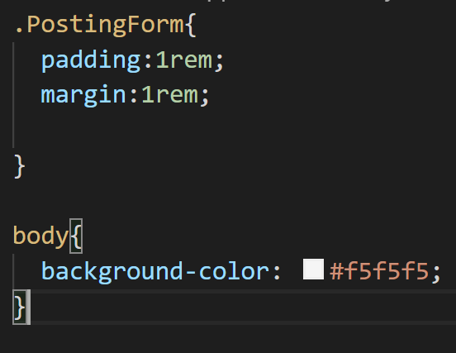
App.css에 class PostingForm 설정 | class PostingForm 설정 | 코드 | App.css

Input 꾸미기 위해서 사용 | OutlinedInput을 import 한다 | 코드 | App.js
 | TextField을 import 한다

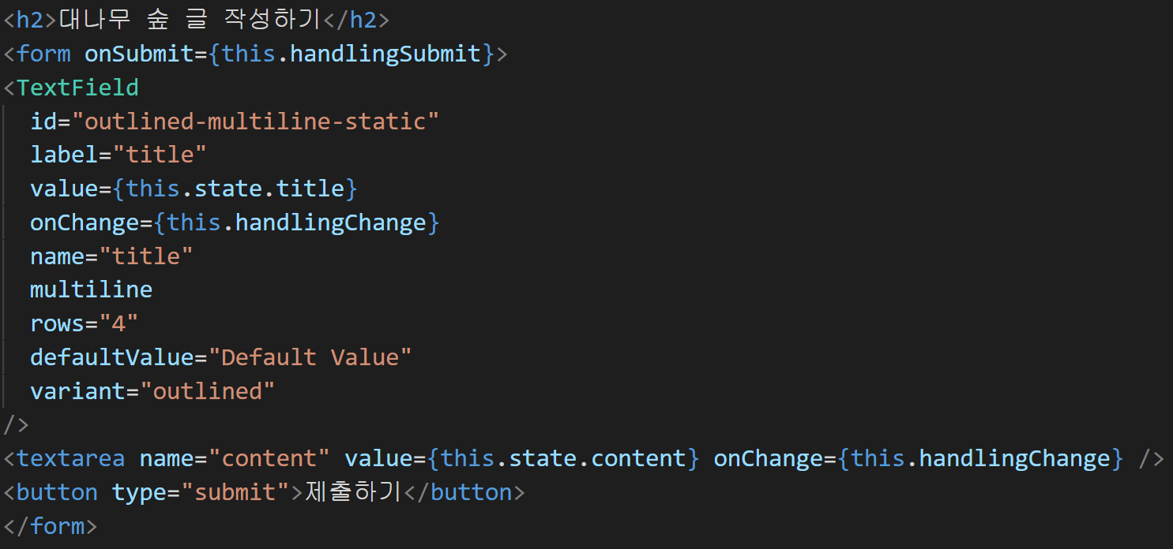
Input 꾸미기 위해서 사용 | TextField 태그를 이용해서 적용 | 코드 | App.js

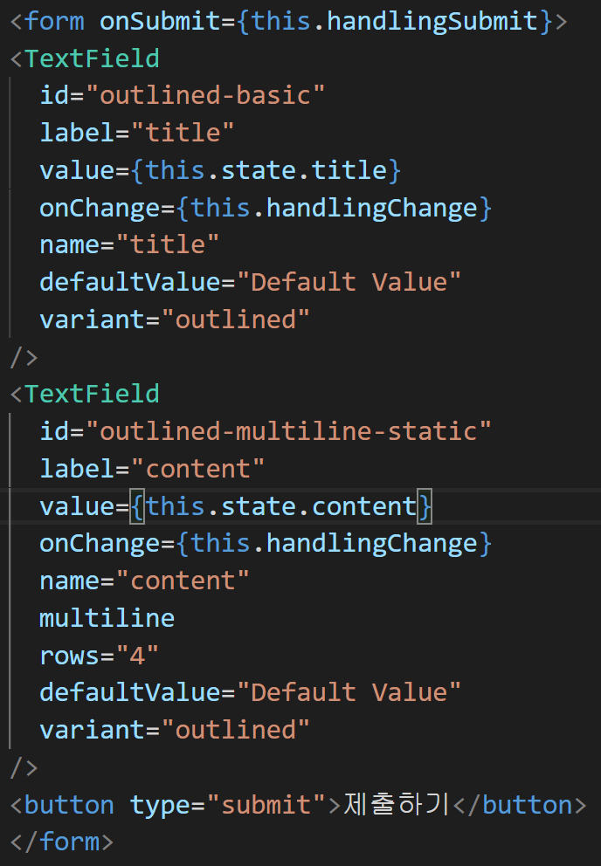
Input 꾸미기 위해서 사용 | TextField 태그를 이용해서 적용 | 코드 | App.js
 | textarea도 TextField로 설정
 | margin="normal"

button 꾸미기 위해서 사용 | Button을 import 한다 | 코드 | App.js

button을 다른 태그로 바꾸기! | Button을 import 한다 | 코드 | App.js

form에 있는 input 이쁘게! | className을 만든다! | 코드 | App.js
form에 있는 input 이쁘게! | className을 만든다! | 코드 | App.css

나오는 전체 글을 card로 만들기! | Card에 필요한 것들 인포트 하기 | 코드 | App.js

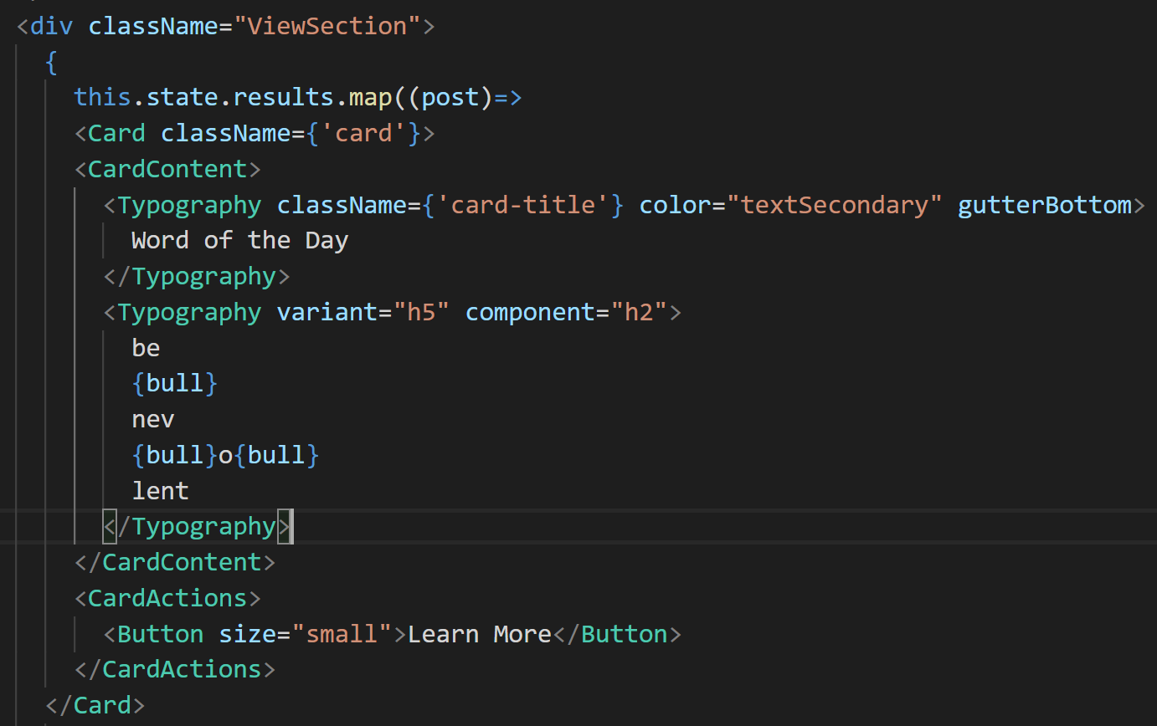
나오는 전체 글을 card로 만들기! | Card 태그를 이용해서 만들기! | 코드 | App.js

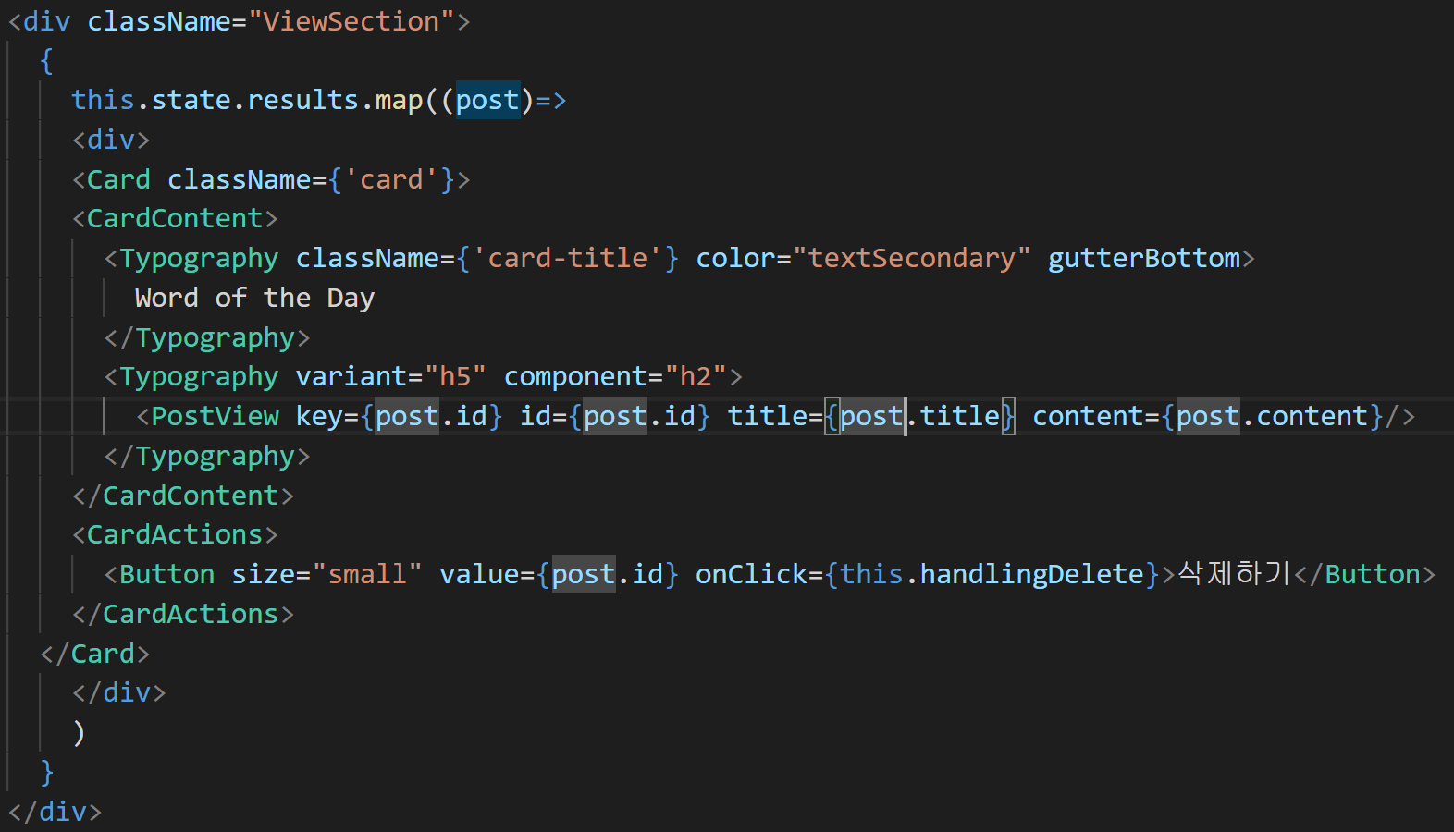
나오는 전체 글을 card로 만들기! | 버튼이랑 제목 content를 card 안으로 넣는다! | 코드 | App.js
 | 꾸미기

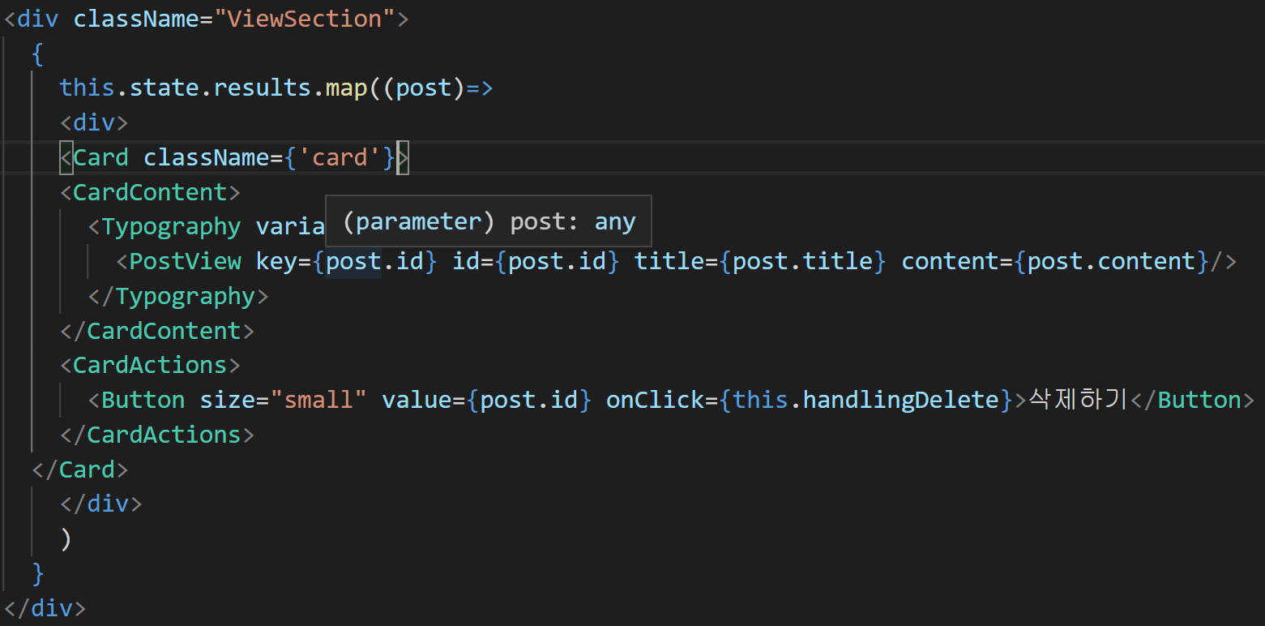
나오는 전체 글을 card로 만들기! | word of the day가 너무 지저분해 보여서 없애기 | 코드 | App.js

Card 버튼 디자인 바꾸기 | Button color="secondary"로 바꾸기 | 코드 | App.js

삭제하기 누르면 안잡힘!! | value를 없애고 onClick함수안에 때려 박기! | 코드 | App.js

삭제하기 누르면 안잡힘!! | 때려 박으므로 handlingDelete 함수도 조금 수정해야됨!! | 코드 | App.js
 | event 같은 것은 모든 event들이 넘어오는거임
 | id, 뭐 value뭐 x좌표 y좌표 등 모든 것들이 다 넘어옴!!

완전 배포하기
npm run build
npm install -g serve
serve -s build | 기본 포트 5000
바뀌면 npm run build | 코드에 수정사항이 있으면 npm run build 실행
serve -s build -l 4000 | 포트 바꾸기 4000
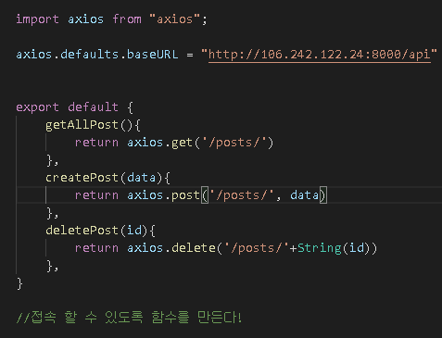
아이피 바꾸기 | 배포되는 아이피로 바꾸기! | 코드 | api.js

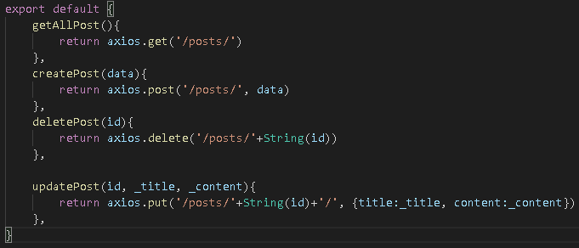
추가적인 수정하기! | 수정하기 위해서 함수 하나 더 선언 | 코드 | api.js

추가적인 수정하기! | 수정하기 위해서 함수 하나 더 선언 | 코드 | App.js

추가적인 수정하기! | 버튼 하나 더 추가 | 코드 | App.js
 | 생성한 함수에 적용!

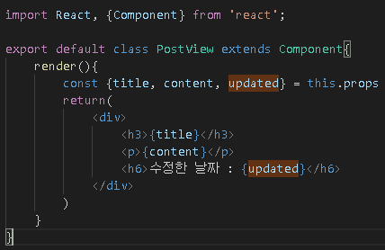
업데이트 날짜 나오게 만들기
업데이트 날짜 나오게 만들기 | PostView.js안에 props(입력값)으로 들어가게 만들려고 | 코드 | PostView.js

업데이트 날짜 나오게 만들기 | 받은 props들을 밑에 적용시키기 | 코드 | App.js

업데이트 날짜 나오게 만들기 | serializer를 통해서 json으로 보내는데 그때, 날짜 형태 바꾸기 | 코드 | serializers.py
 | updated_at의 format을 바꾼다!
 | 이거하면 post랑 다른것들은 안되는데 보는건 잘됨
 | 오류 수정은 read_only해야됨!

